Отчет о компенсациях
Отчет о компенсациях № 514823 от 31.07.2026
по Договору оферты для Продавцов на Платформе OZON № ИР-92331/24 от 25.03.2024

Плательщик: |  |  |  |  | Получатель:
Интернет Решения, ООО |  |  |  |  | ИП Самсонов Аркадий Юрьевич
ИНН | 7704217370 |  |  |  | ИНН | 770703883603
КПП | 997750001 |  |  |  | КПП

№ п/п | Тип компенсации | Название товара | Артикул | SKU | Штрих-код | Кол-во | Номер отправления/поставки | Код маркировки КИЗ | Накладная на комиссию | Справочно - расчеты по Формуле согласно Договору |  |  | Итого к начислению RUB
 |  |  |  |  |  |  |  |  |  | Действительная /Объявленная стоимость товара RUB | Действительная /Объявленная стоимость всего RUB | Уменьшено на сумму RUB
1 | Начисление по спору | Куртка женская стеганная короткая NortFolk | 409430N10N 17 50 | 1839205676 | 04660426038894 | 1 |  | - | - | 15000.00 | 15000.00 | 6285.71 | 8714.29
2 | Начисление по спору | Куртка NORTFOLK_Весна 2026 | 330591N14N 99 52 | 1864158673 | 04660426041917 | 1 | № 83246162-0358-2 | 0104660426041917215=gERu2MQ)k_B 91EE11 928citO+YKI2UdfM/ehLdvpdxJ/kchpGUJgJsJQx2AZa8= | 2000039975106 | 17500.00 | 17500.00 | 7333.33 | 10166.67
3 | Начисление по спору | Жилет утепленный NortFolk | 780951N11NJ 97 54 | 1642785822 | 04610279088362 | 1 | № 82223194-0029-3 | 0104660426040125215odgiOPqBxiGP 91EE11 92xwavLzzvrzY6+MAdqA5LFf8ktFj9uJIwjCv5EzaTbsM= | 2000040787653 | 11400.00 | 11400.00 | 4777.14 | 6622.86
4 | Потеря по вине Ozon в логистике | Куртка мужская на весну и осень NortFolk | 218611N10N 255 54 | 3380212771 | 04630581135943 | 1 | № 67557082-0122-2 | 0104630581135943215d,EHhOHqR""V 91EE11 92gwMIAfDRs2hvygWOhw/ishgnTP70QAd5alowaSxwdTk= | 2000041614704 | 17150.00 | 17150.00 | 7186.67 | 9963.33
5 | Потеря по вине Ozon в логистике | Куртка удлиненная с капюшоном NortFolk | 670340N21N 67 48 | 1601405163 | 04630308317829 | 1 | № 94990856-4831-1 | 0104630308317829215GmTd;Q*LFW+6 91EE09 92QG76sriLnX4SGef1hgKp8ZoJRjfLChJlcfHDbL17xrk= | 2000009462635 | 16800.00 | 16800.00 | 7040.00 | 9760.00
6 | Начисление по спору | Куртка женская легкая стеганая на весну и осень NortFolk | 433430N11N 22 56 | 1864159166 | 04660426041627 | 1 |  | - | - | 15465.00 | 15465.00 | 6480.57 | 8984.43
7 | Потеря по вине Ozon в логистике | Куртка женская City Classic | 429340Y21C 36 46 | 1757835462 | 2085302943987 | 1 | № 0134979728-0098-1 | 010290001464765021jnBkR*m_gl:Df 91EE06 92nZTtF8Bd6973CmHJqtsFYinhm62F5K3PbJXchbzwEHA= | 2000012612266 | 16800.00 | 16800.00 | 7040.00 | 9760.00
Всего к начислению: |  |  |  |  |  |  |  |  |  |  |  |  | 63971.58

 | Плательщик: |  |  |  |  | Получатель:
 | Интернет Решения, ООО |  |  |  |  | ИП Самсонов Аркадий Юрьевич
 | Борисов С.А. Дов. № 4897-Ю-EDM от 26.03.2026

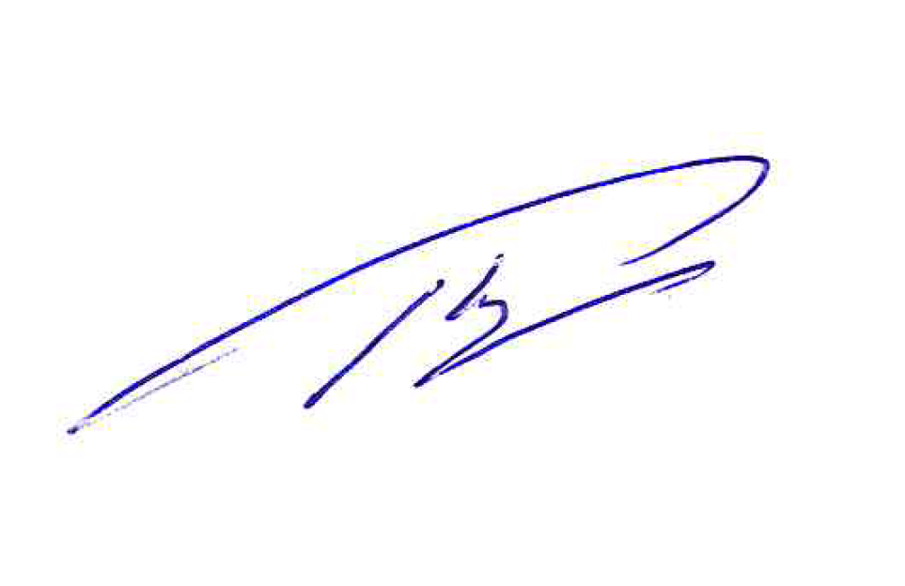

 | 2026-08-05
 | М.П.
 |  |  |  |  |  | М.П.

